CCK2025
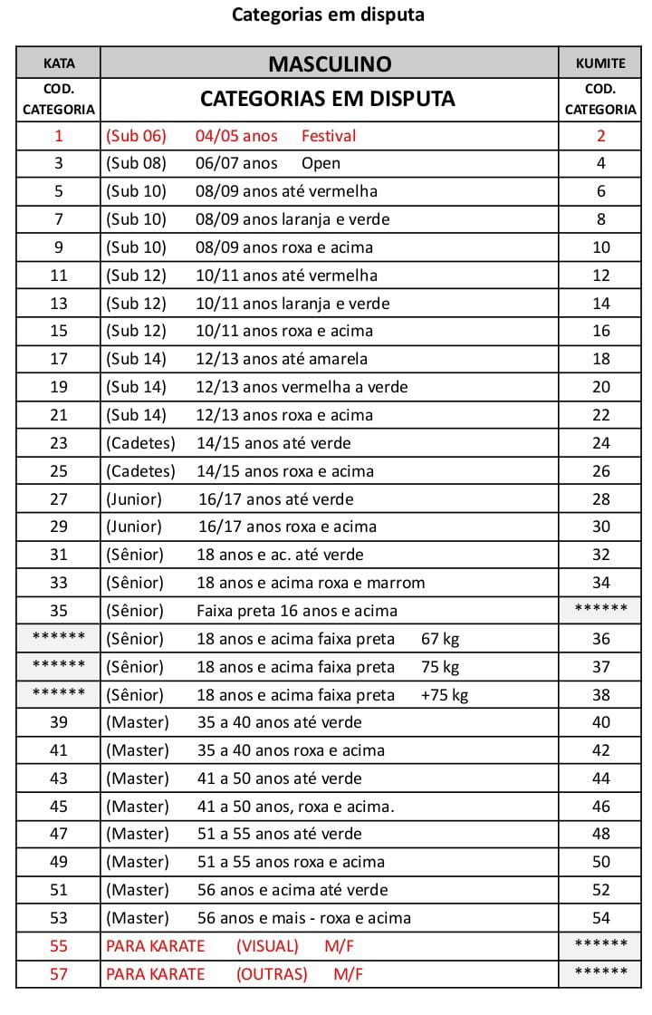
 |  | 1º CAMPEONATO BRASILEIRO DA UNIÃO BRASIL SHORINKAI
 |  | JUNHO DE 2026

 |  | DATA E LOCAL A CONFIRMAR

FICHA DE INSCRIÇÃO
Associação:
Cidade/Estado
Professor:
Técnicos:
Telefone Fixo: |  |  | Celular:
E-mail:
GENTILEZA ENVIAR A FIXA DE INSCRIÇÃO PELO EMAIL DA CONFEDERAÇÃO E O RECIBO DE PAGAMENTO DAS INCRIÇÕES TAMBEM , TUDO FEITO PELO SITE.

ENVIAR A FICHA PARA O E-MAIL DA CONFEDERAÇÃO

Nº | NOME |  | kata | CATEGORIA | kumite | CATEGORIA
1
2
3
4
5
6
7
8
9
10
11
12
13
14
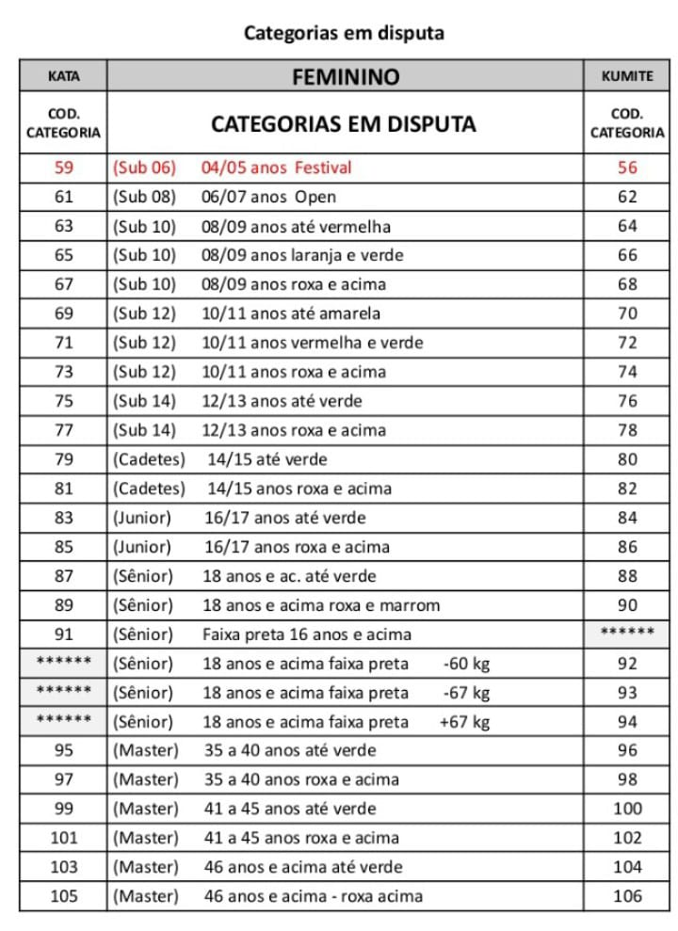
15
16
17
18
19
20
21
22
23
24
25
26
27
28
29
30
31
32
33
34
35
36
37
38
39
40
41
42
43
44
45
46
47
48
49
50

CONTROLE PARA PAGAMENTO
Preenchendo corretamente a ficha acima, automaticamente você saberá a quantidade de atletas

PAGAMENTO VIA PIX 22729321500

Enviar comprovante junto com ficha de inscrição.
Não haverá desconto nas taxas de inscrições por ausência do atleta. Não recebemos no dia do evento.
0 |  | Total de Atletas Inscritos |  |  | Total | R$ 0.00

